Прайслист
 |  |  |  |  |  | waiora.ru - оптовый интернет магазин
 |  |  |  | 2025-11-28 |  |  | Сумма заказа: | 0.00 ₽
Артикул | Название | Фото товара | Описание | Минимальная розничная цена для реализации на МП, 1шт/руб | Минимальная розничная цена для реализации в розничном магазине, 1шт/руб | Оптовая цена*, 1шт/руб | Кол-во заказа, шт | Стоимость заказа, руб. | -
W4020 | Салфетка для мытья пола "Twister" Размер: 50 cm х 30 cm Состав: Расщепленное микроволокно (полиэстер 70%, полиамид 30%) Плотность: 640г/м² Цвет: Морская волна Произведено в Японии | 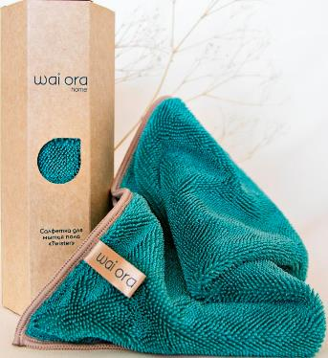 | Особое скрученное микроволокно (twisted) является основой данной салфетки. Оно легко собирает шерсть, пух, волосы и любые загрязнения с поверхности пола и при этом впитывает большое количество воды в себя оставляя за собой идеально чистую поверхность, даже без использования моющих средств. За счет пористой основы, салфетка легко выжимается и высыхает, препятствуя разивитию бактерий и запахов в салфетке. Отличный партнер в уборке! | 1090 | 917 | 427 | - | - ₽
W4077 | Салфетка для мытья пола "Twister Max" Размер: 60 cm х 50 cm Состав: Расщепленное микроволокно (полиэстер 70%, полиамид 30%) Плотность: 640г/м² Цвет: Серый Произведено в Японии | 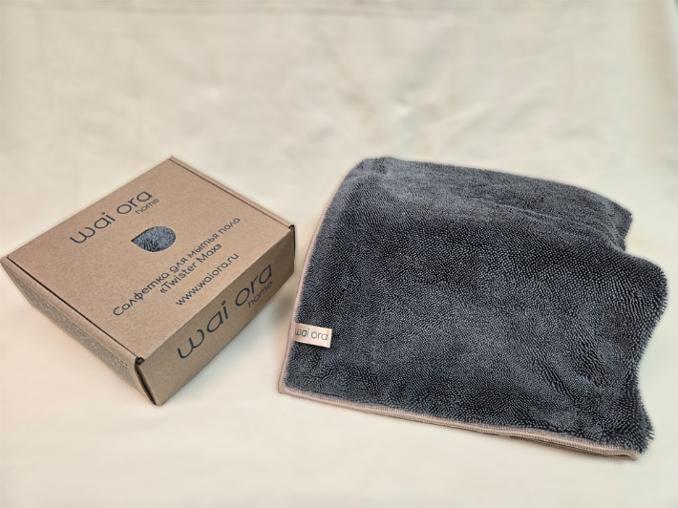 | Особое скрученное микроволокно (twisted) является основой данной салфетки. Оно легко собирает шерсть, пух, волосы и любые загрязнения с поверхности пола и при этом впитывает большое количество воды в себя оставляя за собой идеально чистую поверхность, даже без использования моющих средств. За счет пористой основы, салфетка легко выжимается и высыхает, препятствуя разивитию бактерий и запахов в салфетке. Отличный партнер в уборке! | 1870 | 1574 | 732 | - | - ₽
W4084 | Салфетка для мытья пола "Twister Max" Размер: 60 cm х 50 cm Состав: Расщепленное микроволокно (полиэстер 70%, полиамид 30%) Плотность: 640г/м² Цвет: Зеленое яблоко Произведено в Японии | 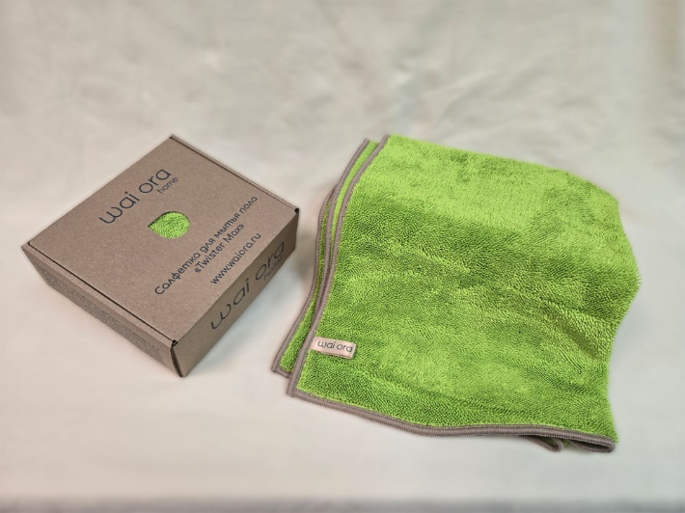 | Особое скрученное микроволокно (twisted) является основой данной салфетки. Оно легко собирает шерсть, пух, волосы и любые загрязнения с поверхности пола и при этом впитывает большое количество воды в себя оставляя за собой идеально чистую поверхность, даже без использования моющих средств. За счет пористой основы, салфетка легко выжимается и высыхает, препятствуя разивитию бактерий и запахов в салфетке. Отличный партнер в уборке! | 1870 | 1574 | 732 | - | - ₽
W4004 | Салфетка для уборки "Universal" Размер: 30 cm х 30 cm Состав: Расщепленное микроволокно (полиэстер 70%, полиамид 30%) Плотность: 400г/м² Цвет: Фламинго Произведено в Японии | 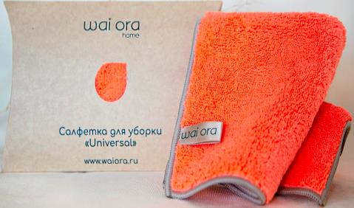 | Премиальная салфетка из микрофибры с густым ворсом обладает отмывающим свойством высокого уровня с повышенной впитываемостью. Сочетание данных свойств позволяет салфетке впитать в себя влагу в 10 раз больше собственного веса. Мгновенно впитывает влагу и быстро высыхает. Может быть использована как во влажном, так и в сухом виде. При использовании в сухом виде за счет статического электричества густой ворс легко магнитит на себя пыль, пух и волосы. | 525 | 370 | 154 | - | - ₽ | Скоро ожидается поступление
W4005 | Салфетка для уборки "Universal" Размер: 30 cm х 30 cm Состав: Расщепленное микроволокно (полиэстер 70%, полиамид 30%) Плотность: 400г/м² Цвет: Голубая сталь Произведено в Японии | 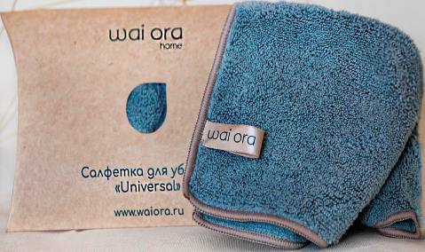 | Премиальная салфетка из микрофибры с густым ворсом обладает отмывающим свойством высокого уровня с повышенной впитываемостью. Сочетание данных свойств позволяет салфетке впитать в себя влагу в 10 раз больше собственного веса. Мгновенно впитывает влагу и быстро высыхает. Может быть использована как во влажном, так и в сухом виде. При использовании в сухом виде за счет статического электричества густой ворс легко магнитит на себя пыль, пух и волосы. | 525 | 370 | 154 | - | - ₽ | Скоро ожидается поступление
W4074 | Салфетка для уборки "Universal" Размер: 30 cm х 30 cm Состав: Расщепленное микроволокно (полиэстер 70%, полиамид 30%) Плотность: 400г/м² Цвет: Зеленый чай Произведено в Японии | 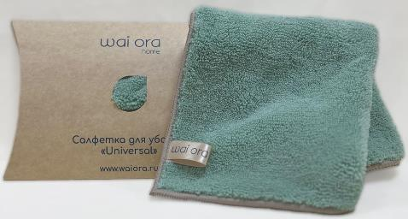 | Премиальная салфетка из микрофибры с густым ворсом обладает отмывающим свойством высокого уровня с повышенной впитываемостью. Сочетание данных свойств позволяет салфетке впитать в себя влагу в 10 раз больше собственного веса. Мгновенно впитывает влагу и быстро высыхает. Может быть использована как во влажном, так и в сухом виде. При использовании в сухом виде за счет статического электричества густой ворс легко магнитит на себя пыль, пух и волосы. | 525 | 370 | 154 | - | - ₽ | Скоро ожидается поступление
W4075 | Салфетка для уборки "Universal" Размер: 30 cm х 30 cm Состав: Расщепленное микроволокно (полиэстер 70%, полиамид 30%) Плотность: 400г/м² Цвет: Морская волна Произведено в Японии | 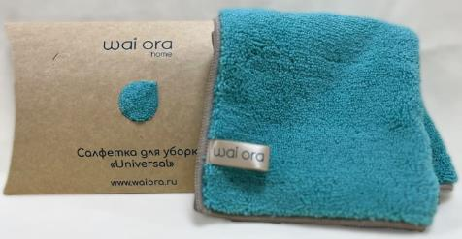 | Премиальная салфетка из микрофибры с густым ворсом обладает отмывающим свойством высокого уровня с повышенной впитываемостью. Сочетание данных свойств позволяет салфетке впитать в себя влагу в 10 раз больше собственного веса. Мгновенно впитывает влагу и быстро высыхает. Может быть использована как во влажном, так и в сухом виде. При использовании в сухом виде за счет статического электричества густой ворс легко магнитит на себя пыль, пух и волосы. | 525 | 370 | 154 | - | - ₽ | Скоро ожидается поступление
W4006 | Салфетка для уборки "UniversalPlus" Размер: 30 cm х 30 cm Состав: Расщепленное микроволокно (полиэстер 70%, полиамид 30%) Плотность: 360г/м² Цвет: Пудровый Разработано в Японии | 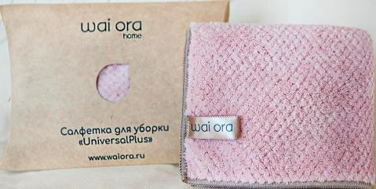 | Премиальная салфетка из микрофибры с густым ворсом обладает отмывающим свойством высокого уровня с повышенной впитываемостью. Сочетание данных свойств позволяет салфетке впитать в себя влагу в 10 раз больше собственного веса. Мгновенно впитывает влагу и быстро высыхает. | 580 | 405 | 175 | - | - ₽ | Скоро ожидается поступление
W4069 | Салфетка для мытья стеклянных и зеркальных поверхностей "Clear Simple" Размер: 30 cm х 30 cm Состав: Расщепленное микроволокно (полиэстер 70%, полиамид 30%) Плотность: 340г/м² Цвет: Фламинго Произведено в Японии | 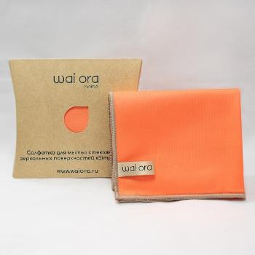 | Особая салфетка для окон и зеркал идеально подходит для мытья гладких, стеклянных и металлических поверхностей. Уникальные впитывающие свойства микроволокна вытирают насухо, не оставляя следов, разводов и ворса на поверхностях, даже без использования стеклоочистителя. Состав данной салфетки позволяет впитать в себя достаточное количество воды, а также быстро высыхает после отжима. Изделие имеет специальную пропитку с ионами серебра для достижения антибактериального эффекта. Препятствует развитию микроорганизмов, появлению неприятных запахов, надолго останется чистым. | 480 | 337 | 130 | - | - ₽
W4070 | Салфетка для мытья стеклянных и зеркальных поверхностей "Clear Simple" Размер: 30 cm х 30 cm Состав: Расщепленное микроволокно (полиэстер 70%, полиамид 30%) Плотность: 340г/м² Цвет: Морская волна Произведено в Японии | 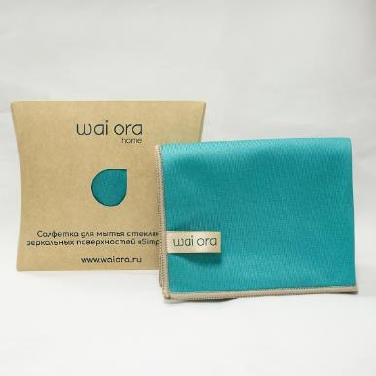 | Особая салфетка для окон и зеркал идеально подходит для мытья гладких, стеклянных и металлических поверхностей. Уникальные впитывающие свойства микроволокна вытирают насухо, не оставляя следов, разводов и ворса на поверхностях, даже без использования стеклоочистителя. Состав данной салфетки позволяет впитать в себя достаточное количество воды, а также быстро высыхает после отжима. Изделие имеет специальную пропитку с ионами серебра для достижения антибактериального эффекта. Препятствует развитию микроорганизмов, появлению неприятных запахов, надолго останется чистым. | 480 | 337 | 130 | - | - ₽
W4008 | Салфетка для мытья стеклянных и зеркальных поверхностей "Crystal Clear" Размер: 30 cm х 30 cm Состав: Расщепленное микроволокно (полиэстер 70%, полиамид 30%) Плотность: 330г/м² Цвет: Песочный Произведено в Японии | 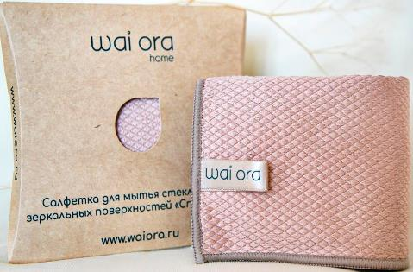 | Благодаря особому плетению в виде ромба, мытье окон и зеркал пройдет более эффективно. Грани ромба салфетки легко удаляют загрязнения, а уникальные впитывающие свойства микроволокна вытирают насухо, не оставляя следов, разводов и ворса на поверхностях, даже без использования стеклоочистителя. | 575 | 403 | 160 | - | - ₽
W4009 | Салфетка для мытья стеклянных и зеркальных поверхностей "Crystal Clear" Размер: 30 cm х 30 cm Состав: Расщепленное микроволокно (полиэстер 70%, полиамид 30%) Плотность: 330г/м² Цвет: Голубая сталь Произведено в Японии | 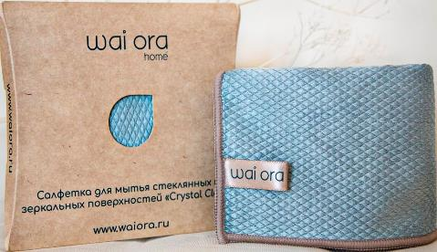 | Благодаря особому плетению в виде ромба, мытье окон и зеркал пройдет более эффективно. Грани ромба салфетки легко удаляют загрязнения, а уникальные впитывающие свойства микроволокна вытирают насухо, не оставляя следов, разводов и ворса на поверхностях, даже без использования стеклоочистителя. | 575 | 403 | 160 | - | - ₽
W4062 | Салфетка для мытья посуды "Sparkle" Размер: 16 cm х 20 cm Состав: Расщепленное микроволокно (полиэстер 80%, полиамид 20%) Плотность: 480г/м² Цвет: Зеленое яблоко Произведено в Японии | 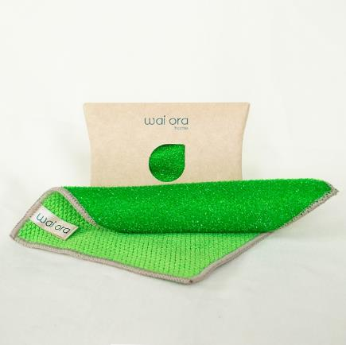 | Эффективная салфетка для мытья посуды бережно очистит даже от стойких загрязнений без применения моющих средств, не повреждая вашу посуду (неабразивный)! Жесткая сторона легко ототрет стойкие загрязнения, а мягкая сторона из микрофибры деликатно протрет очищенную поверхность. Салфетка идеально подойдет для очищения в трудно доступных местах. Также отлично подходит для очищения кафеля, санфаянса, кухонного фартука и рабочей зоны, кухонной техники. Может быть использован помимо кухни в санузлах и других помещениях. Изделие имеет специальную пропитку с ионами серебра для достижения антибактериального эффекта. Препятствует развитию микроорганизмов, появлению неприятных запахов, надолго останется чистым. | 430 | 300 | 107 | - | - ₽
W4063 | Салфетка для мытья посуды "Sparkle" Размер: 16 cm х 20 cm Состав: Расщепленное микроволокно (полиэстер 80%, полиамид 20%) Плотность: 480г/м² Цвет: Изумрудный Произведено в Японии | 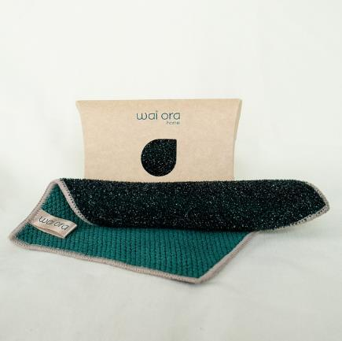 | Эффективная салфетка для мытья посуды бережно очистит даже от стойких загрязнений без применения моющих средств, не повреждая вашу посуду (неабразивный)! Жесткая сторона легко ототрет стойкие загрязнения, а мягкая сторона из микрофибры деликатно протрет очищенную поверхность. Салфетка идеально подойдет для очищения в трудно доступных местах. Также отлично подходит для очищения кафеля, санфаянса, кухонного фартука и рабочей зоны, кухонной техники. Может быть использован помимо кухни в санузлах и других помещениях. Изделие имеет специальную пропитку с ионами серебра для достижения антибактериального эффекта. Препятствует развитию микроорганизмов, появлению неприятных запахов, надолго останется чистым. | 430 | 300 | 107 | - | - ₽ | Скоро ожидается поступление
W4064 | Салфетка для мытья посуды "Sparkle" Размер: 16 cm х 20 cm Состав: Расщепленное микроволокно (полиэстер 80%, полиамид 20%) Плотность: 480г/м² Цвет: Оранжевый Произведено в Японии | 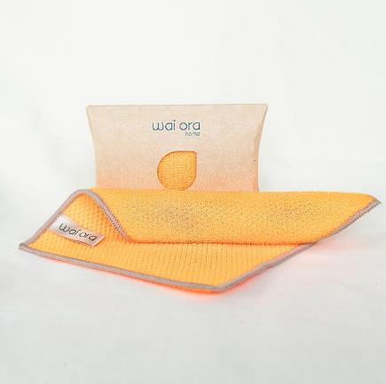 | Эффективная салфетка для мытья посуды бережно очистит даже от стойких загрязнений без применения моющих средств, не повреждая вашу посуду (неабразивный)! Жесткая сторона легко ототрет стойкие загрязнения, а мягкая сторона из микрофибры деликатно протрет очищенную поверхность. Салфетка идеально подойдет для очищения в трудно доступных местах. Также отлично подходит для очищения кафеля, санфаянса, кухонного фартука и рабочей зоны, кухонной техники. Может быть использован помимо кухни в санузлах и других помещениях. Изделие имеет специальную пропитку с ионами серебра для достижения антибактериального эффекта. Препятствует развитию микроорганизмов, появлению неприятных запахов, надолго останется чистым. | 430 | 300 | 107 | - | - ₽
W4065 | Салфетка для мытья посуды "Sparkle" Размер: 16 cm х 20 cm Состав: Расщепленное микроволокно (полиэстер 80%, полиамид 20%) Плотность: 480г/м² Цвет: Рубиновый Произведено в Японии | 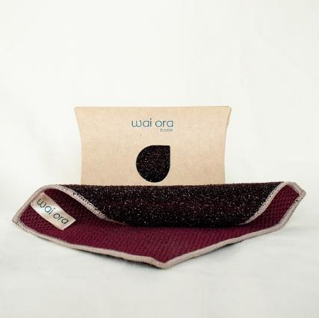 | Эффективная салфетка для мытья посуды бережно очистит даже от стойких загрязнений без применения моющих средств, не повреждая вашу посуду (неабразивный)! Жесткая сторона легко ототрет стойкие загрязнения, а мягкая сторона из микрофибры деликатно протрет очищенную поверхность. Салфетка идеально подойдет для очищения в трудно доступных местах. Также отлично подходит для очищения кафеля, санфаянса, кухонного фартука и рабочей зоны, кухонной техники. Может быть использован помимо кухни в санузлах и других помещениях. Изделие имеет специальную пропитку с ионами серебра для достижения антибактериального эффекта. Препятствует развитию микроорганизмов, появлению неприятных запахов, надолго останется чистым. | 430 | 300 | 107 | - | - ₽
W4073 | Спонж для мытья посуды "Sparkle" Размер: диаметр 12 cm Состав: Расщепленное микроволокно (полиэстер 80%, полиамид 20%) Плотность ткани: 480г/м² Цвет: Зеленое яблоко Произведено в Японии | 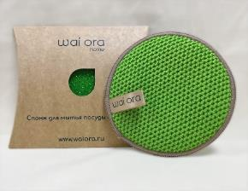 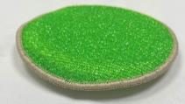 | Премиальный спонж для мытья посуды. Бережно очистит даже от стойких загрязнений без применения моющих средств, не повреждая вашу посуду (неабразивный)! Жесткая сторона легко ототрет стойкие загрязнения, а мягкая сторона из микрофибры впитает в себя лишнюю влагу и оставшиеся загрязнения с полностью очищенной поверхности. | 615 | 434 | 202 | - | - ₽
W4001 | Спонж для мытья посуды "Sparkle" Размер: диаметр 12 cm Состав: Расщепленное микроволокно (полиэстер 80%, полиамид 20%) Плотность ткани: 480г/м² Цвет: Изумрудный Произведено в Японии | 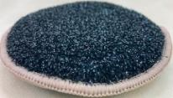 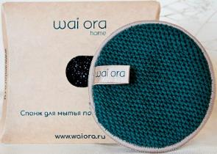 | Премиальный спонж для мытья посуды. Бережно очистит даже от стойких загрязнений без применения моющих средств, не повреждая вашу посуду (неабразивный)! Жесткая сторона легко ототрет стойкие загрязнения, а мягкая сторона из микрофибры впитает в себя лишнюю влагу и оставшиеся загрязнения с полностью очищенной поверхности. | 615 | 434 | 202 | - | - ₽
W4002 | Спонж для мытья посуды "Sparkle" Размер: диаметр 12 cm Состав: Расщепленное микроволокно (полиэстер 80%, полиамид 20%) Плотность ткани: 480г/м² Цвет: Оранжевый Произведено в Японии | 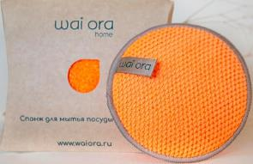 | Премиальный спонж для мытья посуды. Бережно очистит даже от стойких загрязнений без применения моющих средств, не повреждая вашу посуду (неабразивный)! Жесткая сторона легко ототрет стойкие загрязнения, а мягкая сторона из микрофибры впитает в себя лишнюю влагу и оставшиеся загрязнения с полностью очищенной поверхности. | 615 | 434 | 202 | - | - ₽
W4003 | Спонж для мытья посуды "Sparkle" Размер: диаметр 12 cm Состав: Расщепленное микроволокно (полиэстер 80%, полиамид 20%) Плотность ткани: 480г/м² Цвет: Рубиновый Произведено в Японии | 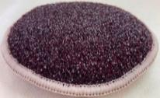 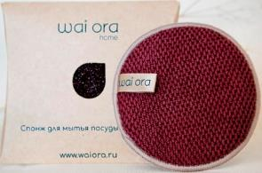 | Премиальный спонж для мытья посуды. Бережно очистит даже от стойких загрязнений без применения моющих средств, не повреждая вашу посуду (неабразивный)! Жесткая сторона легко ототрет стойкие загрязнения, а мягкая сторона из микрофибры впитает в себя лишнюю влагу и оставшиеся загрязнения с полностью очищенной поверхности. | 615 | 434 | 202 | - | - ₽
W4007 | Варежка для сухой уборки "Duster" Размер: 26 cm х 19 cm Состав: Расщепленное микроволокно (полиэстер 70%, полиамид 30%) Плотность: 480г/м² Цвет: Желтый Произведено в Японии | 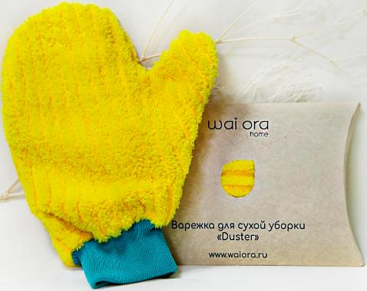 | Удобная и эффективная варежка для сухой уборки с удлиненным ворсом. При движении по гладким поверхностям "примагничивает" на себя пыль, волосы и другие мелкие частицы. Для очистки варежки достаточно стряхнуть с неё пыль (например, над ванной). При более сильных загрязнениях возможно пропылесосить или прополоскать (быстро высыхает). Удобна и эффективна для полировки гладких поверхностей. | 840 | 715 | 333 | - | - ₽
W4011 | Деликатная салфетка для уборки "Double" Размер: 30 cm х 30 cm Состав: Расщепленное микроволокно (полиэстер 70%, полиамид 30%) Плотность: 280г/м² Цвет: Морская волна Произведено в Японии | 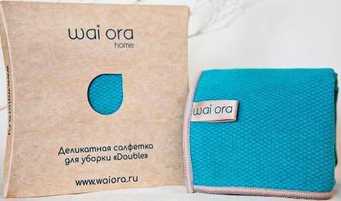 | Двухсторонняя деликатная салфетка из микроволокна, где одна сторона выполнена как искусственная замша для усиления полировочных свойств, а вторая сторона с микропорами для усиления впитываемости. Идеально подходит для удаления пыли и полировки гладких, стеклянных и металлических поверхностей, а также поверхностей из натурального и искусственного камня. Рекомендовано использовать для полировки лакированной мебели, хрупких поверхностей, комнатных растений и экранов. Может быть использовано в сухом и влажном виде. | 580 | 405 | 166 | - | - ₽
W4012 | Деликатная салфетка для уборки "Double" Размер: 30 cm х 30 cm Состав: Расщепленное микроволокно (полиэстер 70%, полиамид 30%) Плотность: 280г/м² Цвет: Фламинго Произведено в Японии | 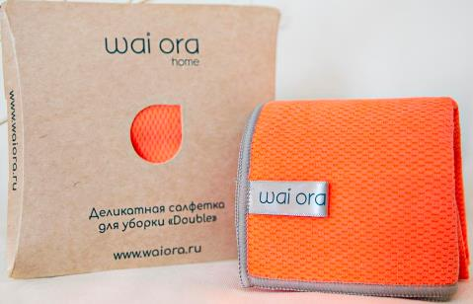 | Двухсторонняя деликатная салфетка из микроволокна, где одна сторона выполнена как искусственная замша для усиления полировочных свойств, а вторая сторона с микропорами для усиления впитываемости. Идеально подходит для удаления пыли и полировки гладких, стеклянных и металлических поверхностей, а также поверхностей из натурального и искусственного камня. Рекомендовано использовать для полировки лакированной мебели, хрупких поверхностей, комнатных растений и экранов. Может быть использовано в сухом и влажном виде. | 580 | 405 | 166 | - | - ₽
W4013 | Спортивное полотенце "Training" Размер: 90 cm х 30 cm Состав: Расщепленное микроволокно (полиэстер 70%, полиамид 30%) Плотность: 280г/м² Цвет: Голубая сталь Произведено в Японии | 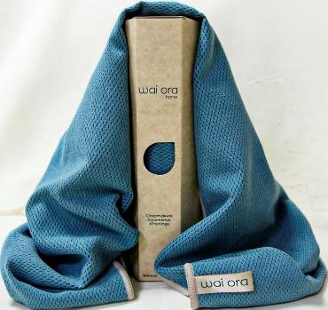 | Технологичное двухстороннее спортивное полотенце из микроволокна. Одной стороной из искусственной замши можно накрыть тренажер, для соблюдения норм гигиены, а также предотвратить скольжение на поверхности и сосредоточиться на выполнении упражнения. Вторая сторона с микропорами из микроволокон мгновенно впитывает пот при прикосновении к коже, без необходимости тереть и раздражать её. Также быстро высыхает, позволяя провести всю тренировку с сухим полотенцем. Подходит для различных видов спорта: фитнес, йога, бег, спортивная ходьба, тренажеры и других. Честный знак коробка - 34 шт | 1150 | 971 | 452 | - | - ₽
W4067 | Универсальный спонж "CarbonFiber" Размер: диаметр 12cm. Состав: Микроволокно (Полиэстер 70% / полиамид 30%) + Карбоновое волокно. Плотность ткани: 380г/м² Произведено в Японии | 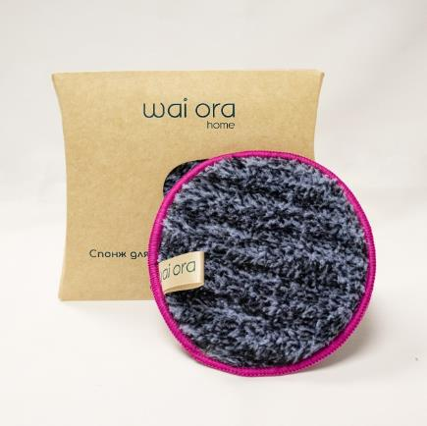 | Универсальный спонж из особого полотна CarbonFiber нового поколения - это сочетание расщепленного микроволокна с щетинками из карбона. Отлично справляется даже со сложными загрязнениями без использования моющих средств так как представляет из себя гибрид щетки и салфетки из микроволокна. Жесткие щетинки из карбона оттирают любые загрязнения с поверхности, а ворсинки микроволокна тут же впитывают в себя оставляя за собой идеально чистую поверхность. Отличный помощник для чистоты дома. Изделие имеет специальную пропитку с ионами серебра для достижения антибактериального эффекта. Препятствует развитию микроорганизмов, появлению неприятных запахов, надолго останется чистым. | 595 | 496 | 207 | - | - ₽
W4014 | Салфетка для уборки "Coffee" Размер: 30 cm х 30 cm Состав: Расщепленное микроволокно (полиэстер 70%, полиамид 30%) Плотность: 400г/м² Цвет: Кофе Произведено в Японии | 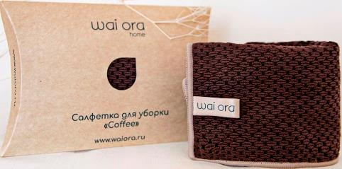 | Особый состав микрофибры с текстурой зёрен кофе создает идеальное сочетание для легкой, быстрой и эффективной уборки. Обладает оттирающим свойством и моментально поглощает влагу, быстро высыхает. Незаменимый помощник для создания чистоты в вашем доме. | 525 | 431 | 186 | - | - ₽
W4015 | Салфетка для уборки "Latte" Размер: 30 cm х 30 cm Состав: Расщепленное микроволокно (полиэстер 70%, полиамид 30%) Плотность: 400г/м² Цвет: Латте Произведено в Японии | 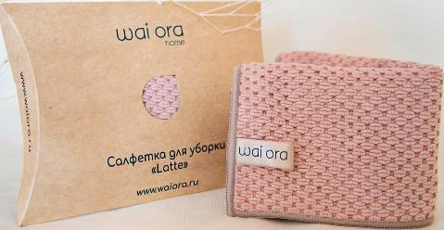 | Особый состав микрофибры с текстурой зёрен кофе создает идеальное сочетание для легкой, быстрой и эффективной уборки. Обладает оттирающим свойством и моментально поглощает влагу, быстро высыхает. Незаменимый помощник для создания чистоты в вашем доме. | 525 | 431 | 186 | - | - ₽
W4078 | Оттирающая салфетка "PolyClean" Размер: 30 cm х 30 cm Состав: Расщепленное микроволокно (полиэстер 70%, полиамид 30%) Плотность: 360г/м² Цвет: Бежевый Произведено в Японии | 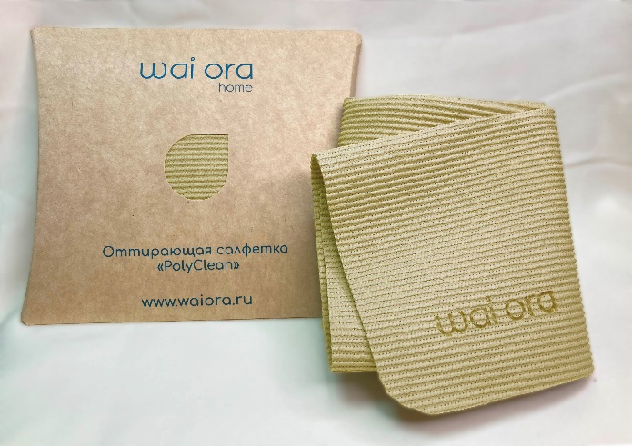 | Безворсовая салфетка без абразива легко оттирает любую поверхность за счет полиуретанового напыления. За счет своей фактуры в мелкий рубчик хорошо собирает крошки, а благодаря эффекту стирательной резинки отлично оттирает любые, даже засохшие пятна с твердых поверхностей. Края салфетки обработаны лазером, что закупоривает края, и не дает им распуститься. Для удобства использования, углы салфетки скруглены, а за счет покрытия, изделие немного тянется. | 580 | 479 | 195 | - | - ₽
W4079 | Оттирающая салфетка "PolyClean" Размер: 30 cm х 30 cm Состав: Расщепленное микроволокно (полиэстер 70%, полиамид 30%) Плотность: 360г/м² Цвет: Изумрудный Произведено в Японии | 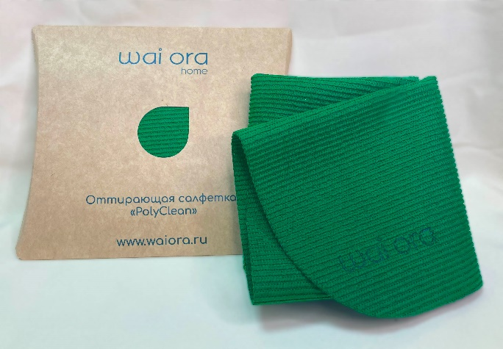 | Безворсовая салфетка без абразива легко оттирает любую поверхность за счет полиуретанового напыления. За счет своей фактуры в мелкий рубчик хорошо собирает крошки, а благодаря эффекту стирательной резинки отлично оттирает любые, даже засохшие пятна с твердых поверхностей. Края салфетки обработаны лазером, что закупоривает края, и не дает им распуститься. Для удобства использования, углы салфетки скруглены, а за счет покрытия, изделие немного тянется. | 580 | 479 | 195 | - | - ₽
W4016 | Полотенце кухонное "Soft&Dry" Размер: 60 cm х 40 cm Состав: Расщепленное микроволокно (полиэстер 70%, полиамид 30%) Плотность: 400г/м² Цвет: Бежевый Произведено в Японии | 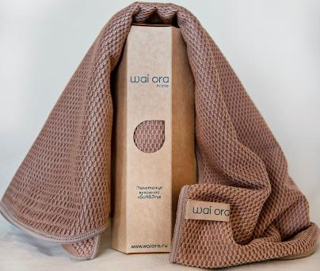 | Сверхабсорбент: благодаря высокому уровню впитывания премиальное кухонное полотенце моментально удаляет влагу с поверхности посуды и столовых приборов, не оставляя следов и разводов. Даже при комнатной температуре полотенца из микрофибры высыхают намного быстрее чем хлопковые, при этом сохраняя свежесть. Честный знак коробка - 26 шт | 980 | 825 | 384 | - | - ₽
W4017 | Полотенце кухонное "Soft&Dry" Размер: 60 cm х 40 cm Состав: Расщепленное микроволокно (полиэстер 70%, полиамид 30%) Плотность: 400г/м² Цвет: Серый Произведено в Японии | 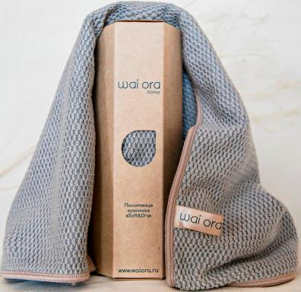 | Сверхабсорбент: благодаря высокому уровню впитывания премиальное кухонное полотенце моментально удаляет влагу с поверхности посуды и столовых приборов, не оставляя следов и разводов. Даже при комнатной температуре полотенца из микрофибры высыхают намного быстрее чем хлопковые, при этом сохраняя свежесть. Честный знак коробка - 26 шт | 980 | 825 | 384 | - | - ₽
W4076 | Полотенце кухонное "Soft&Dry" Размер: 60 cm х 40 cm Состав: Расщепленное микроволокно (полиэстер 70%, полиамид 30%) Плотность: 400г/м² Цвет: Зеленый чай Произведено в Японии | 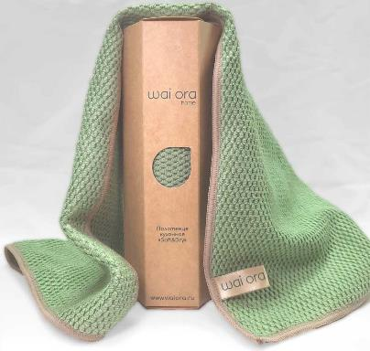 | Сверхабсорбент: благодаря высокому уровню впитывания премиальное кухонное полотенце моментально удаляет влагу с поверхности посуды и столовых приборов, не оставляя следов и разводов. Даже при комнатной температуре полотенца из микрофибры высыхают намного быстрее чем хлопковые, при этом сохраняя свежесть. Честный знак коробка - 26 шт | 980 | 825 | 384 | - | - ₽
W4049 | Спонж из натурального бамбукового волокна "Bamboo Home" Размер: 15 cm x 11 cm Состав: Волокно бамбука 90% , полиэстер 10% Плотность ткани: 340г/м² Цвет: Зеленый чай Произведено в Японии | 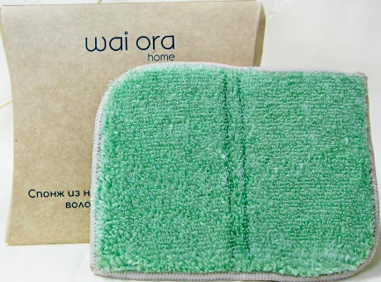 | Превосходный баланс жесткости и впитываемости натурального бамбукового волокна позволяет легко очищать любые загрязнения. Помимо этого, бамбуковое волокно обладает природными антисептическим и антибактериальным свойствами - долго остается чистым и препятствует появлению запахов. Незаменимый помощник для мытья посуды, очищения варочных поверхностей, микроволновок, духовых шкафов и холодильников. | 410 | 299 | 139 | - | - ₽
W4050 | Спонж из натурального бамбукового волокна "Bamboo Home" Размер: 15 cm x 11 cm Состав: Волокно бамбука 90% , полиэстер 10% Плотность ткани: 340г/м² Цвет: Песочный Произведено в Японии | 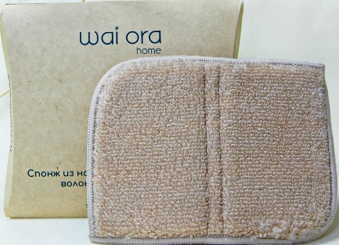 | Превосходный баланс жесткости и впитываемости натурального бамбукового волокна позволяет легко очищать любые загрязнения. Помимо этого, бамбуковое волокно обладает природными антисептическим и антибактериальным свойствами - долго остается чистым и препятствует появлению запахов. Незаменимый помощник для мытья посуды, очищения варочных поверхностей, микроволновок, духовых шкафов и холодильников. | 410 | 299 | 139 | - | - ₽
W4051 | Салфетка из натурального бамбукового волокна "Bamboo Home" Размер: 23 cm x 18 cm Состав: Волокно бамбука 90% , полиэстер 10% Плотность: 2 слоя по 340г/м² Цвет: Зеленый чай Произведено в Японии | 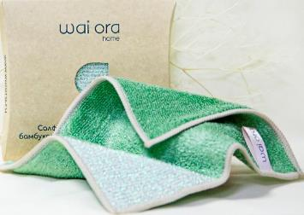 | Превосходный баланс жесткости и впитываемости натурального бамбукового волокна позволяет легко очищать любые поверхности. В один из углов специально вплетена жесткая металлизированная нить для оттирания особо стойких загрязнений. Помимо этого, бамбуковое волокно обладает природными антисептическим и антибактериальным свойствами - долго остается чистым и препятствует появлению запахов. Отлично подходит для мытья посуды, очищения кафеля, санфаянса, кухонного фартука и рабочей зоны. | 455 | 331 | 154 | - | - ₽
W4052 | Салфетка из натурального бамбукового волокна "Bamboo Home" Размер: 23 cm x 18 cm Состав: Волокно бамбука 90% , полиэстер 10% Плотность: 2 слоя по 340г/м² Цвет: Песочный Произведено в Японии | 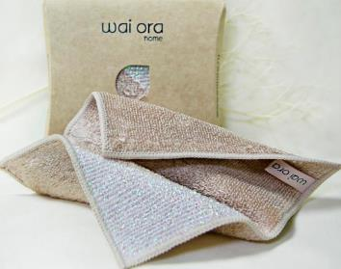 | Превосходный баланс жесткости и впитываемости натурального бамбукового волокна позволяет легко очищать любые поверхности. В один из углов специально вплетена жесткая металлизированная нить для оттирания особо стойких загрязнений. Помимо этого, бамбуковое волокно обладает природными антисептическим и антибактериальным свойствами - долго остается чистым и препятствует появлению запахов. Отлично подходит для мытья посуды, очищения кафеля, санфаянса, кухонного фартука и рабочей зоны. | 455 | 331 | 154 | - | - ₽
W4018 | Салфетка для уборки "Twister" Размер: 30 cm х 30 cm Состав: Расщепленное микроволокно (полиэстер 70%, полиамид 30%) Плотность: 640г/м² Цвет: Фуксия Произведено в Японии | 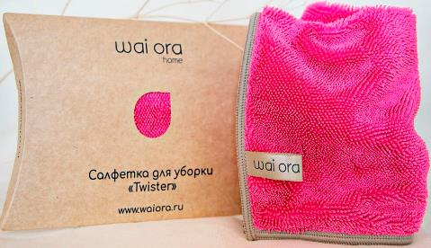 | Особое скрученное микроволокно (twisted) является основой данной салфетки. Оно позволяет легко оттирать загрязнения среднего уровня и сразу же впитывает их в себя оставляя за собой идеально чистую поверхность, даже без использования моющих средств. За счет пористой основы, салфетка легко выжимается и быстро высыхает, препятствуя развитию бактерий и запахов в салфетке. Отличный партнер в уборке! | 590 | 489 | 217 | - | - ₽
W4019 | Салфетка для уборки "Twister" Размер: 30 cm х 30 cm Состав: Расщепленное микроволокно (полиэстер 70%, полиамид 30%) Плотность: 640г/м² Цвет: Песочный Произведено в Японии | 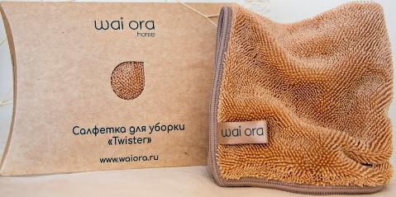 | Особое скрученное микроволокно (twisted) является основой данной салфетки. Оно позволяет легко оттирать загрязнения среднего уровня и сразу же впитывает их в себя оставляя за собой идеально чистую поверхность, даже без использования моющих средств. За счет пористой основы, салфетка легко выжимается и быстро высыхает, препятствуя развитию бактерий и запахов в салфетке. Отличный партнер в уборке! | 590 | 489 | 217 | - | - ₽
W4021 | Автополотенце "Twister" Размер: 55 cm х 35 cm Состав: Расщепленное микроволокно (полиэстер 70%, полиамид 30%) Плотность: 640г/м² Цвет: Каленая сталь Произведено в Японии | 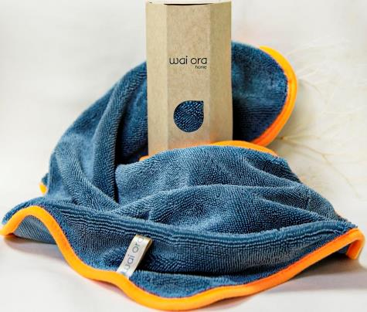 | Вам понадобится всего лишь ведро воды, чтобы эффективно помыть автомобиль, даже не используя автохимию. Особое скрученное микроволокно (twisted) является основой данного автополотенца. Оно легко удаляет любые загрязнения с поверхности автомобиля и при этом впитывает большое количество воды позволяя быстро и без труда протереть автомобиль насухо. За счет пористой основы, автополотенце легко выжимается и высыхает, препятствуя развитию бактерий и запахов. | 1250 | 1058 | 492 | - | - ₽
W4060 | Салфетка для животных "CleanPet" Размер: 40 cm х 40 cm Состав: Расщепленное микроволокно (полиэстер 70%, полиамид 30%) Плотность: 660г/м² Цвет: Серый Произведено в Японии | 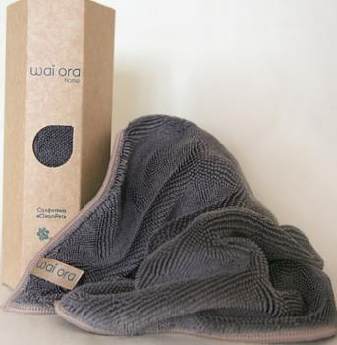 | Салфетка "CleanPet" из особого скрученного микроволокна (twisted) является лучшим помощником в уходе за Вашим домашнеим любимцем - эффективно вытирает лапы после прогулки и быстро высушит Вашего питомца после мытья. Она легко собирает шерсть, волосы и другие загрязнения с любых поверхностей, при этом впитывает большое количество воды в себя. | 820 | 695 | 323 | - | - ₽
W4061 | Варежка для животных "CleanPet" Размер: 40 cm х 40 cm Состав: Расщепленное микроволокно (полиэстер 70%, полиамид 30%) Плотность: 660г/м² Цвет: Зеленый Произведено в Японии | 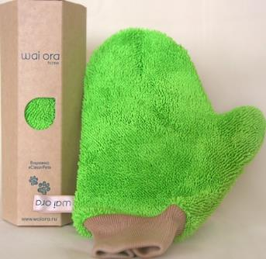 | Варежка "CleanPet" из особого скрученного микроволокна (twisted) является эффективным помощником в уходе за Вашим домашнеим любимцем. Гладя Вашего питомца одев варежку CleanPet Вы удобно и эффективно скатаете с него шерсть, волосы и другие загрязнения. Также эффективно работает на мягкой мебели, ковровых покрытиях, салонах автомобилей и других поверхностях. | 990 | 840 | 391 | - | - ₽
W4022 | Двухсторонняя салфетка для гаджетов "2in1" Размер: 20 cm х 15 cm Состав: Расщепленное микроволокно (полиэстер 70%, полиамид 30%) Плотность: 520г/м² Цвета: Желатый и титановый Произведено в Японии | 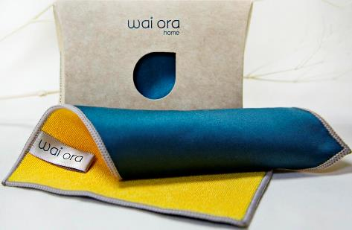 | Мягкая, ворсистая сторона из микроволокна деликатно уберёт пыль и загрязнения, не царапая экран устройства, а гладкая сторона не оставит отпечатков пальцев и разводов на поверхности экрана. Благодаря разным сторонам ваши гаджеты всегда будут чистыми и готовыми к работе. С данной салфеткой изображения на ваших экранах всегда будут максимально яркими, насыщенными и четкими. Идеально подойдёт как для телефонов, планшетов, ноутбуков, так и для мониторов и телевизоров. | 535 | 371 | 142 | - | - ₽ | Скоро ожидается поступление
W4056 | Двухсторонняя салфетка для гаджетов "2in1" Размер: 20 cm х 15 cm Состав: Расщепленное микроволокно (полиэстер 70%, полиамид 30%) Плотность: 520г/м² Цвета: Фиолетовый и зеленый Произведено в Японии | 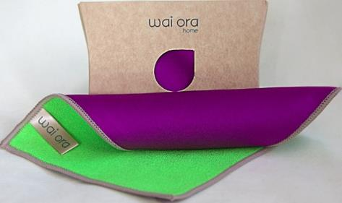 | Мягкая, ворсистая сторона из микроволокна деликатно уберёт пыль и загрязнения, не царапая экран устройства, а гладкая сторона не оставит отпечатков пальцев и разводов на поверхности экрана. Благодаря разным сторонам ваши гаджеты всегда будут чистыми и готовыми к работе. С данной салфеткой изображения на ваших экранах всегда будут максимально яркими, насыщенными и четкими. Идеально подойдёт как для телефонов, планшетов, ноутбуков, так и для мониторов и телевизоров. | 535 | 371 | 142 | - | - ₽
W4057 | Двухсторонняя салфетка для гаджетов "2in1" Размер: 20 cm х 15 cm Состав: Расщепленное микроволокно (полиэстер 70%, полиамид 30%) Плотность: 520г/м² Цвета: Голубой и коралловый Произведено в Японии | 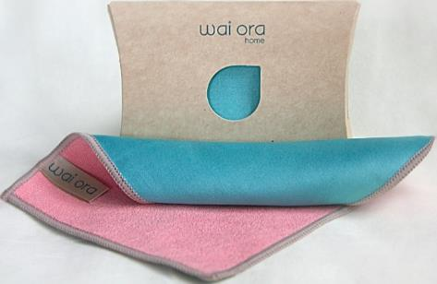 | Мягкая, ворсистая сторона из микроволокна деликатно уберёт пыль и загрязнения, не царапая экран устройства, а гладкая сторона не оставит отпечатков пальцев и разводов на поверхности экрана. Благодаря разным сторонам ваши гаджеты всегда будут чистыми и готовыми к работе. С данной салфеткой изображения на ваших экранах всегда будут максимально яркими, насыщенными и четкими. Идеально подойдёт как для телефонов, планшетов, ноутбуков, так и для мониторов и телевизоров. | 535 | 371 | 142 | - | - ₽
W4058 | Двухсторонняя салфетка для гаджетов "2in1" Размер: 20 cm х 15 cm Состав: Расщепленное микроволокно (полиэстер 70%, полиамид 30%) Плотность: 520г/м² Цвета: Черный и серый Произведено в Японии | 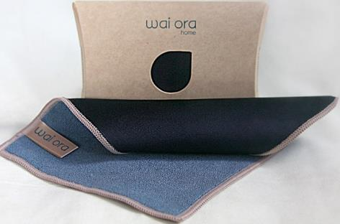 | Мягкая, ворсистая сторона из микроволокна деликатно уберёт пыль и загрязнения, не царапая экран устройства, а гладкая сторона не оставит отпечатков пальцев и разводов на поверхности экрана. Благодаря разным сторонам ваши гаджеты всегда будут чистыми и готовыми к работе. С данной салфеткой изображения на ваших экранах всегда будут максимально яркими, насыщенными и четкими. Идеально подойдёт как для телефонов, планшетов, ноутбуков, так и для мониторов и телевизоров. | 535 | 371 | 142 | - | - ₽
W4059 | Двухсторонняя салфетка для гаджетов "2in1" Размер: 20 cm х 15 cm Состав: Расщепленное микроволокно (полиэстер 70%, полиамид 30%) Плотность: 520г/м² Цвета: Кофе и латте Произведено в Японии | 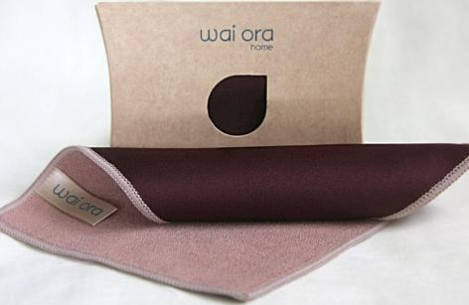 | Мягкая, ворсистая сторона из микроволокна деликатно уберёт пыль и загрязнения, не царапая экран устройства, а гладкая сторона не оставит отпечатков пальцев и разводов на поверхности экрана. Благодаря разным сторонам ваши гаджеты всегда будут чистыми и готовыми к работе. С данной салфеткой изображения на ваших экранах всегда будут максимально яркими, насыщенными и четкими. Идеально подойдёт как для телефонов, планшетов, ноутбуков, так и для мониторов и телевизоров. | 535 | 371 | 142 | - | - ₽
W4080 | Салфетка для гаджетов Screen PRO Размер: 16 cm х 16 cm Состав: Расщепленное микроволокно (полиэстер 70%, полиамид 30%) Плотность: 420г/м² Цвета: Бежевый Произведено в Японии | 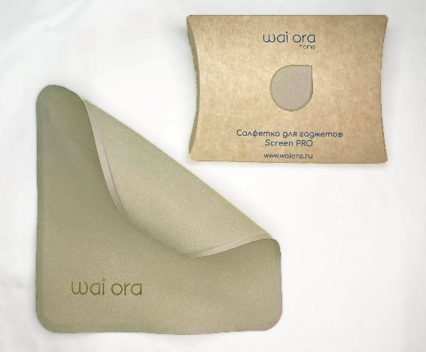 | Плотная, безворсовая и приятная на ощупь салфетка для экранов телефонов и планшетов моментально очистит экран вашего телефона или планшета от отпечатков и жировых следов. Инновационная текстура напоминающая мягкую замшу не повредит ни стекло экрана ни линзы камер устройства. Правильный уход за гаджетом поможет сохранить его идеальное состояние намного дольше, а изображения станут более насыщенными, четкими и контрастными. Благодаря лаконичному дизайну салфетка станет отличным аксессуаром для любого гаджета, а обработанные лазером края обеспечивают долговечность изделия. | 775 | 655 | 305 | - | - ₽
W4081 | Салфетка для гаджетов Screen PRO Размер: 16 cm х 16 cm Состав: Расщепленное микроволокно (полиэстер 70%, полиамид 30%) Плотность: 420г/м² Цвета: Голубая сталь Произведено в Японии |  | Плотная, безворсовая и приятная на ощупь салфетка для экранов телефонов и планшетов моментально очистит экран вашего телефона или планшета от отпечатков и жировых следов. Инновационная текстура напоминающая мягкую замшу не повредит ни стекло экрана ни линзы камер устройства. Правильный уход за гаджетом поможет сохранить его идеальное состояние намного дольше, а изображения станут более насыщенными, четкими и контрастными. Благодаря лаконичному дизайну салфетка станет отличным аксессуаром для любого гаджета, а обработанные лазером края обеспечивают долговечность изделия. | 775 | 655 | 305 | - | - ₽
W4071 | Двухсторонняя салфетка "2in1 MAX" Размер: 30 cm х 30 cm Состав: Расщепленное микроволокно (полиэстер 70%, полиамид 30%) Плотность: 520г/м² Цвет: Голубая сталь Произведено в Японии |  | Главный помощник для ухода за домашней техникой. Мягкая, ворсистая сторона из микроволокна деликатно уберёт пыль и загрязнения, не царапая поверхностей, а гладкая сторона отлично уберет отпечатки пальцев и разводы на зеркальных и стеклянных поверхностях, особо заметен эффект на поверхностях из черного стекла (телевизоры, мониторы, варочные поверхности и др.). Благодаря разным сторонам салфетки ваша техника всегда будет чистой и готовой к работе. Изделие имеет специальную пропитку с ионами серебра для достижения антибактериального эффекта. Препятствует развитию микроорганизмов, появлению неприятных запахов, надолго останется чистым. | 740 | 617 | 287 | - | - ₽
W4072 | Двухсторонняя салфетка "2in1 MAX" Размер: 30 cm х 30 cm Состав: Расщепленное микроволокно (полиэстер 70%, полиамид 30%) Плотность: 520г/м² Цвет: Желтый и титановый Произведено в Японии |  | Главный помощник для ухода за домашней техникой. Мягкая, ворсистая сторона из микроволокна деликатно уберёт пыль и загрязнения, не царапая поверхностей, а гладкая сторона отлично уберет отпечатки пальцев и разводы на зеркальных и стеклянных поверхностях, особо заметен эффект на поверхностях из черного стекла (телевизоры, мониторы, варочные поверхности и др.). Благодаря разным сторонам салфетки ваша техника всегда будет чистой и готовой к работе. Изделие имеет специальную пропитку с ионами серебра для достижения антибактериального эффекта. Препятствует развитию микроорганизмов, появлению неприятных запахов, надолго останется чистым. | 740 | 617 | 287 | - | - ₽
W4023 | Салфетка для очков "Crystal" Размер: 15 cm х 15 cm Состав: Расщепленное микроволокно (полиэстер 70%, полиамид 30%) Плотность: 220г/м² Цвет: Стальной Произведено в Японии |  | Салфетка из микроволокна "искусственная замша" деликатно удалит любые загрязнения, отпечатки пальцев и разводы с поверхности линз и оправы очков. Мягко отполирует линзы, не оставляя ворсинок и следов, а лишь кристальную прозрачность. Данная салфетка поможет вам взглянуть на мир ярче, контрастнее и светлее. | 440 | 310 | 106 | - | - ₽
W4024 | Салфетка для очков "Crystal" Размер: 15 cm х 15 cm Состав: Расщепленное микроволокно (полиэстер 70%, полиамид 30%) Плотность: 220г/м² Цвет: Песочный Произведено в Японии |  | Салфетка из микроволокна "искусственная замша" деликатно удалит любые загрязнения, отпечатки пальцев и разводы с поверхности линз и оправы очков. Мягко отполирует линзы, не оставляя ворсинок и следов, а лишь кристальную прозрачность. Данная салфетка поможет вам взглянуть на мир ярче, контрастнее и светлее. | 440 | 310 | 106 | - | - ₽
W4066 | Салфетка для очков "Crystal" Размер: 15 cm х 15 cm Состав: Расщепленное микроволокно (полиэстер 70%, полиамид 30%) Плотность: 220г/м² Цвет: Антрацит Произведено в Японии |  | Салфетка из микроволокна "искусственная замша" деликатно удалит любые загрязнения, отпечатки пальцев и разводы с поверхности линз и оправы очков. Мягко отполирует линзы, не оставляя ворсинок и следов, а лишь кристальную прозрачность. Данная салфетка поможет вам взглянуть на мир ярче, контрастнее и светлее. | 440 | 310 | 106 | - | - ₽
W4025 | Салфетка для демакияжа "MakeOff" Размер: 20 cm х 20 cm Состав: Расщепленное микроволокно (полиэстер 70%, полиамид 30%) Плотность: 280г/м² Цвет: Персиковый Произведено в Японии |  | "Искусственная замша" из микроволокна для умывания деликатно удалит макияж, отшелушит остатки сухой кожи и эффективно промоет поры. Мягкий уход - подойдет даже для самой чувствительной кожи. Превосходный результат, используя только тёплую воду. Для усиления эффекта рекомендуем использовать вместе со средством для умывания wai ora "Сlean Cotton". | 495 | 345 | 130 | - | - ₽
W4026 | Салфетка для демакияжа "MakeOff" Размер: 20 cm х 20 cm Состав: Расщепленное микроволокно (полиэстер 70%, полиамид 30%) Плотность: 280г/м² Цвет: Бирюзовый Произведено в Японии |  | "Искусственная замша" из микроволокна для умывания деликатно удалит макияж, отшелушит остатки сухой кожи и эффективно промоет поры. Мягкий уход - подойдет даже для самой чувствительной кожи. Превосходный результат, используя только тёплую воду. Для усиления эффекта рекомендуем использовать вместе со средством для умывания wai ora "Сlean Cotton". | 495 | 345 | 130 | - | - ₽
W4027 | Салфетка для демакияжа "MakeOff" Размер: 20 cm х 20 cm Состав: Расщепленное микроволокно (полиэстер 70%, полиамид 30%) Плотность: 280г/м² Цвет: Помадный Произведено в Японии |  | "Искусственная замша" из микроволокна для умывания деликатно удалит макияж, отшелушит остатки сухой кожи и эффективно промоет поры. Мягкий уход - подойдет даже для самой чувствительной кожи. Превосходный результат, используя только тёплую воду. Для усиления эффекта рекомендуем использовать вместе со средством для умывания wai ora "Сlean Cotton". | 495 | 345 | 130 | - | - ₽
W4028 | Двухстороний спонж для душа "Dolce" Размер: 15 cm х 12 cm Состав: Расщепленное микроволокно (полиэстер 70%, полиамид 30%) Цвет: Коралловый Произведено в Японии |  | Одна сторона спонжа выполнена из грубой, натуральной ткани для скрабирующего эффекта. Делает кожу гладкой, обладает выраженным массажным эффектом и усиливает микроциркуляцию крови. Вторая сторона "искусственная замша" из микроволокна обладает деликатным и при этом тщательным моющими свойствами. Мягко полирует кожу после скрабирования. | 625 | 519 | 242 | - | - ₽
W4029 | Двухстороний спонж для душа "Dolce" Размер: 15 cm х 12 cm Состав: Расщепленное микроволокно (полиэстер 70%, полиамид 30%) Цвет: Мятный Произведено в Японии |  | Одна сторона спонжа выполнена из грубой, натуральной ткани для скрабирующего эффекта. Делает кожу гладкой, обладает выраженным массажным эффектом и усиливает микроциркуляцию крови. Вторая сторона "искусственная замша" из микроволокна обладает деликатным и при этом тщательным моющими свойствами. Мягко полирует кожу после скрабирования. | 625 | 519 | 242 | - | - ₽
W4030 | Салфетка косметическая "Coral" Размер: 30 cm х 30 cm Состав: Расщепленное микроволокно (полиэстер 70%, полиамид 30%) Плотность: 440г/м² Цвет: Коралловый Произведено в Японии |  | Выполнена из сверхтонкого, воздушного микроволокна для нежного контакта с кожей лица. Сверхмягкость достигается за счет особой структуры волокна в форме коралла. Моментально впитывает влагу с поверхности кожи при прикосновении. Быстро высыхает. Не вызывает аллергических реакций. Подходит также для влажной протирки лица. | 600 | 418 | 174 | - | - ₽
W4031 | Салфетка косметическая "Swan" Размер: 30 cm х 30 cm Состав: Расщепленное микроволокно (полиэстер 70%, полиамид 30%) Плотность: 440г/м² Цвет: Серый Произведено в Японии |  | Выполнена из сверхтонкого, воздушного микроволокна для нежного контакта с кожей лица. По тактильным ощущениям превосходит мягкость лебяжьего пуха - подходит даже для сверхчувствительной кожи. Моментально впитывает влагу с поверхности кожи при прикосновении. Быстро высыхает. Не вызывает аллергических реакций. Подходит также для влажной протирки лица. | 600 | 418 | 174 | - | - ₽
W4082 | Салфетка косметическая "Fresh" Размер: 30 cm х 30 cm Состав: Расщепленное микроволокно (полиэстер 70%, полиамид 30%) Плотность: 440г/м² Цвет: Мятный Произведено в Японии |  | Выполнена из сверхтонкого, воздушного микроволокна для нежного контакта с кожей лица. По тактильным ощущениям превосходит мягкость лебяжьего пуха - подходит даже для сверхчувствительной кожи. Моментально впитывает влагу с поверхности кожи при прикосновении. Быстро высыхает. Не вызывает аллергических реакций. Подходит также для влажной протирки лица. | 600 | 418 | 174 | - | - ₽
W4032 | Полотенце "Coral" Размер: 80 cm х 40 cm Состав: Расщепленное микроволокно (полиэстер 70%, полиамид 30%) Плотность: 440г/м² Цвет: Коралловый Произведено в Японии |  | Премиальное полотенце из сверхтонкого, воздушного микроволокна. Сверхмягкость достигается за счет особой структуры волокна в форме коралла. Моментально впитывает влагу с поверхности кожи при прикосновении. Быстро высыхает и за счет своей текстуры долго остается сухим. Гипоаллергенно. Честный знак i маленькая коробка - 12 шт большая коробка - 29 шт | 1020 | 866 | 403 | - | - ₽
W4033 | Полотенце "Swan" Размер: 80 cm х 40 cm Состав: Расщепленное микроволокно (полиэстер 70%, полиамид 30%) Плотность: 440г/м² Цвет: Серый Произведено в Японии |  | Премиальное полотенце из сверхтонкого, воздушного микроволокна. По тактильным ощущениям превосходит мягкость лебяжего пуха - подходит даже для сверхчувствительной кожи. Моментально впитывает влагу с поверхности кожи при прикосновении. Быстро высыхает и за счет своей текстуры долго остается сухим. Гипоаллергенно. Честный знак i маленькая коробка - 12 шт большая коробка - 29 шт | 1020 | 866 | 403 | - | - ₽
W4083 | Полотенце "Fresh" Размер: 80 cm х 40 cm Состав: Расщепленное микроволокно (полиэстер 70%, полиамид 30%) Плотность: 440г/м² Цвет: Мятный Произведено в Японии |  | Премиальное полотенце из сверхтонкого, воздушного микроволокна. По тактильным ощущениям превосходит мягкость лебяжего пуха - подходит даже для сверхчувствительной кожи. Моментально впитывает влагу с поверхности кожи при прикосновении. Быстро высыхает и за счет своей текстуры долго остается сухим. Гипоаллергенно. Честный знак i маленькая коробка - 12 шт большая коробка - 29 шт | 1020 | 866 | 403 | - | - ₽
W4034 | Салфетка косметическая "Coral+" Размер: 30 cm х 30 cm Состав: Расщепленное микроволокно (полиэстер 70%, полиамид 30%) Плотность: 360г/м² Цвет: Кораллово-серый Произведено в Японии |  | Выполнена из сверхтонкого, воздушного микроволокна для нежного контакта с кожей лица. Сверхмягкость достигается за счет особой структуры волокна в форме коралла. Благодаря использованию двух типов волокон и особой текстуре увеличена впитываемость и глубокое очищение. Моментально впитывает влагу с поверхности кожи при прикосновении. Быстро высыхает. Гипоаллергенно. | 615 | 429 | 174 | - | - ₽
W4035 | Салфетка косметическая "Swan+" Размер: 30 cm х 30 cm Состав: Расщепленное микроволокно (полиэстер 70%, полиамид 30%) Плотность: 360г/м² Цвет: Бирюзово-серый Произведено в Японии |  | Выполнена из сверхтонкого, воздушного микроволокна для нежного контакта с кожей лица. По тактильным ощущениям превосходит мягкость лебяжего пуха - подходит даже для сверхчувствительной кожи. Благодаря использованию двух типов волокон и особой текстуре увеличена впитываемость и глубокое очищение. Моментально впитывает влагу с поверхности кожи при прикосновении. Быстро высыхает. Гипоаллергенно. | 615 | 429 | 174 | - | - ₽
W4036 | Полотенце "Coral+" Размер: 80 cm х 40 cm Состав: Расщепленное микроволокно (полиэстер 70%, полиамид 30%) Плотность: 360г/м² Цвет: Кораллово-серый Произведено в Японии |  | Премиальное полотенце из сверхтонкого, воздушного микроволокна. Сверхмягкость достигается за счет особой структуры волокна в форме коралла. Благодаря использованию двух типов волокон и особой текстуре увеличена впитываемость и глубокое очищение. Моментально впитывает влагу с поверхности кожи при прикосновении. Быстро высыхает и за счет своей текстуры долго остается сухим. Гипоаллергенно. Честный знак i маленькая коробка - 12 шт большая коробка - 29 шт | 1095 | 928 | 433 | - | - ₽
W4037 | Полотенце "Swan+" Размер: 80 cm х 40 cm Состав: Расщепленное микроволокно (полиэстер 70%, полиамид 30%) Плотность: 360г/м² Цвет: Бирюзово-серый Произведено в Японии |  | Премиальное полотенце из сверхтонкого, воздушного микроволокна. По тактильным ощущениям превосходит мягкость лебяжего пух - подходит даже для сверхчувствительной кожи. Благодаря использованию двух типов волокон и особой текстуре увеличена впитываемость и глубокое очищение. Моментально впитывает влагу с поверхности кожи при прикосновении. Быстро высыхает и за счет своей текстуры долго остается сухим. Гипоаллергенно. Честный знак i маленькая коробка - 12 шт большая коробка - 29 шт | 1095 | 928 | 433 | - | - ₽
...

